상품제안서
플라이토 고속무선충전 마우스패드 | 상품코드: S25381

 |  |  |  |  |  |  | 02-713-8555 | www.synergygift.co.kr
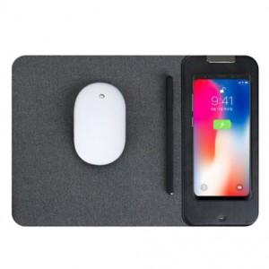 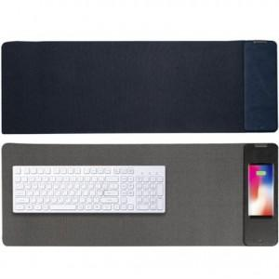 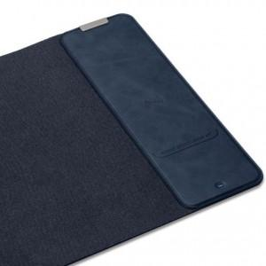

【상세/제작정보】 | 무선충전과 마우스패드가 하나로 결합되어, 간편하게 휴대폰 충전이 가능합니다

【인쇄/포장옵션】 | 레이저 / 포장지포장

【공급단가】 | 수량 | 50~ | 100~ | 500~ | 1,000~ | 2,000~
*VAT별도 | 일반형 | 23,550원 | 22,100원 | 21,250원 | 20,400원 | 19,890원
 | 장패드 | 37,050원 | 35,100원 | 33,750원 | 32,400원 | 31,590원

【상품 URL】 | https://www.synergygift.co.kr:443/src/goods_detail.php?gdno=25381

